画像
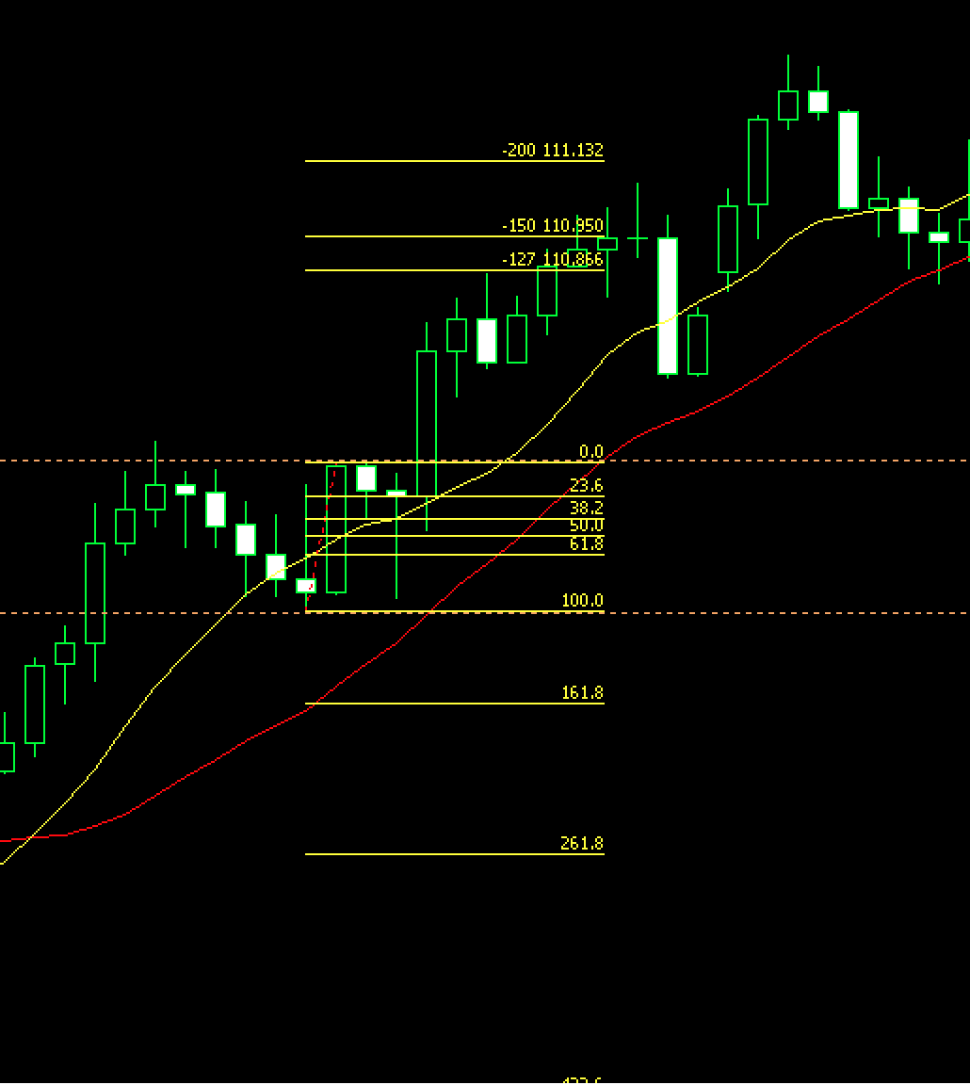
1

 | 直後のEBの方がより強力だったか

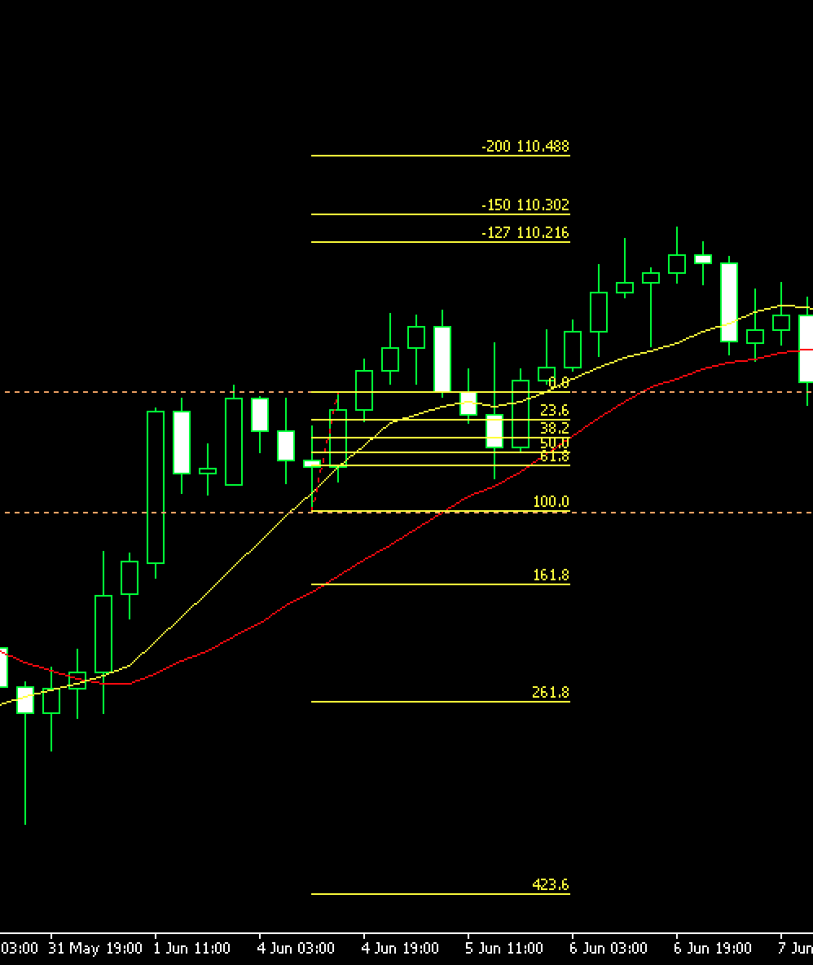
2

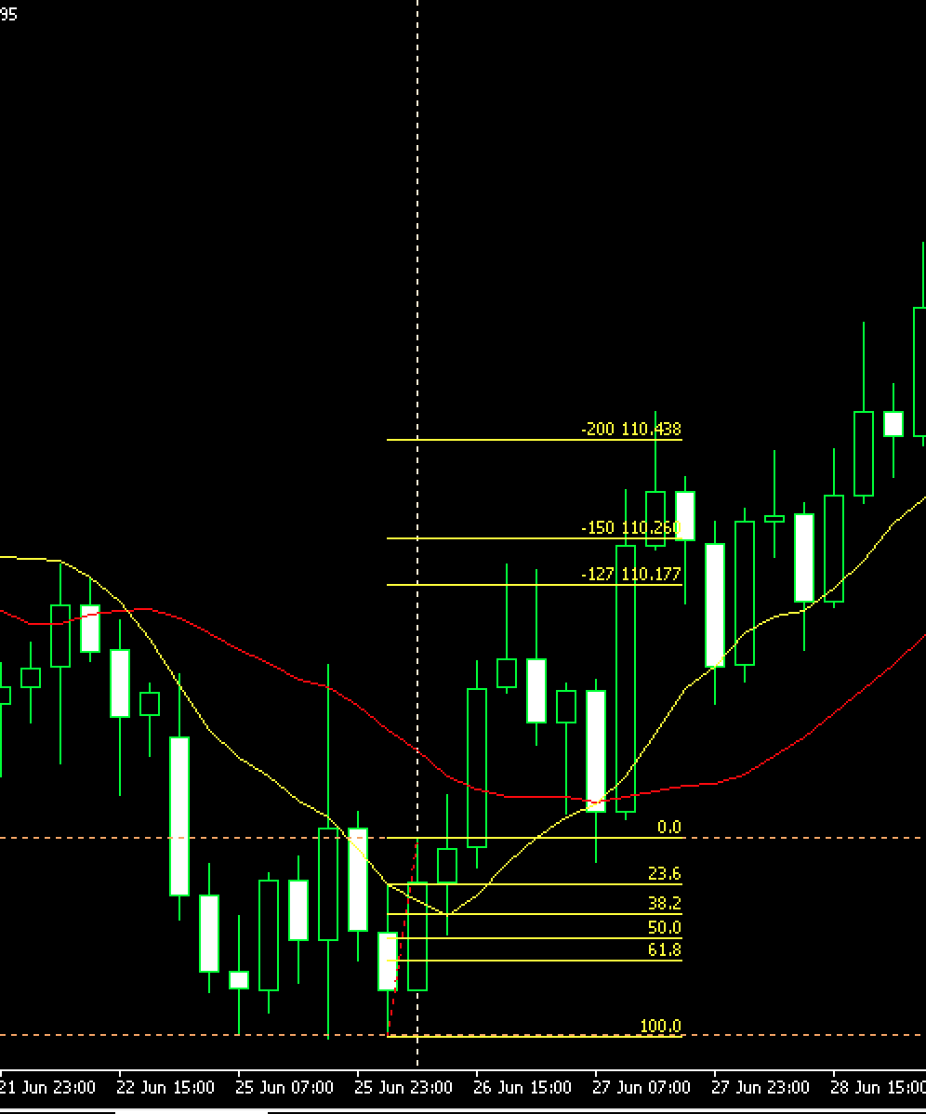
3

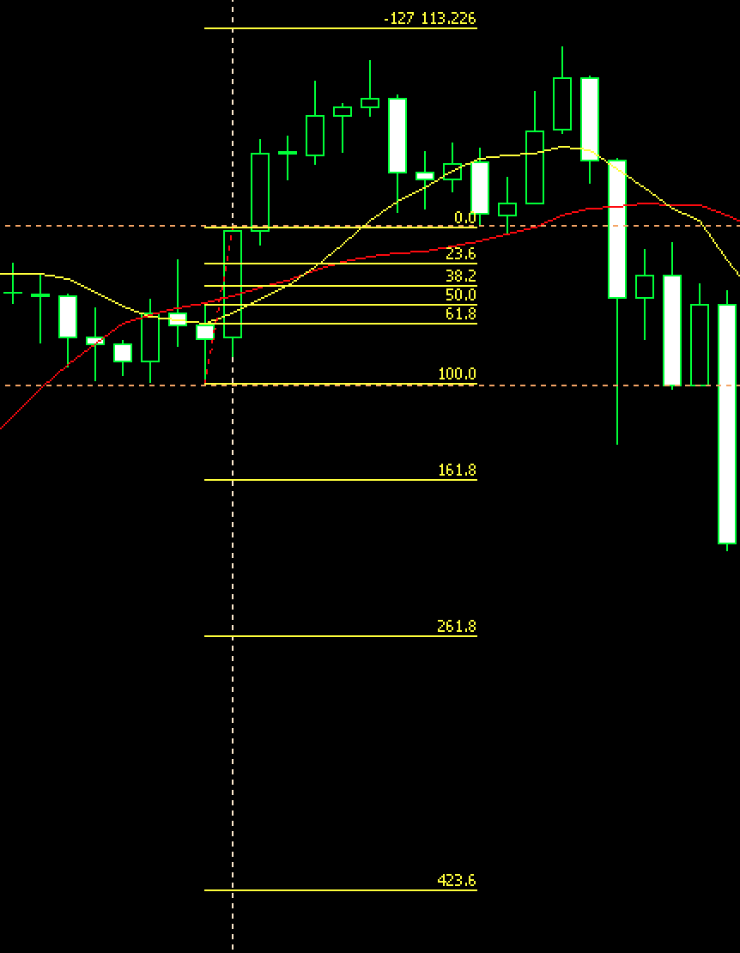
4

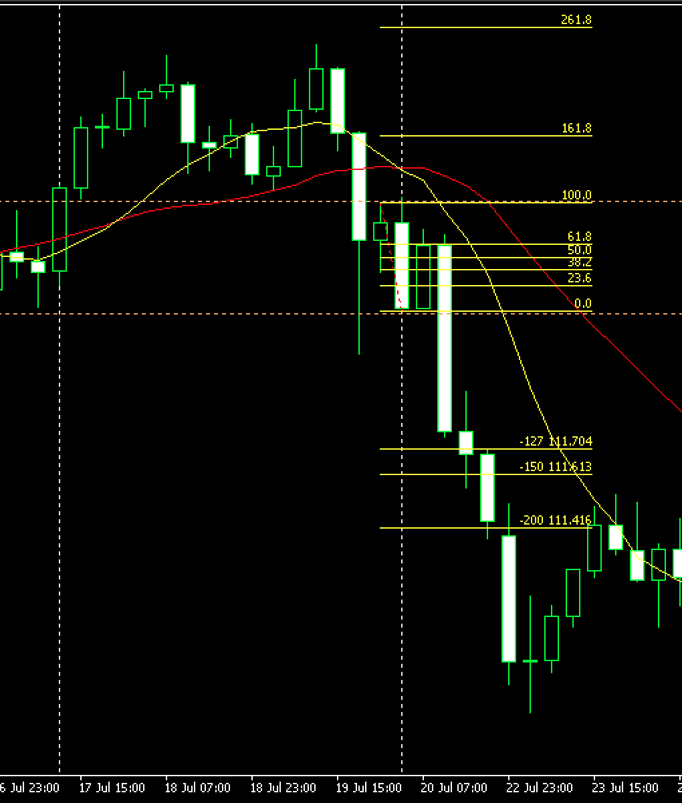
5

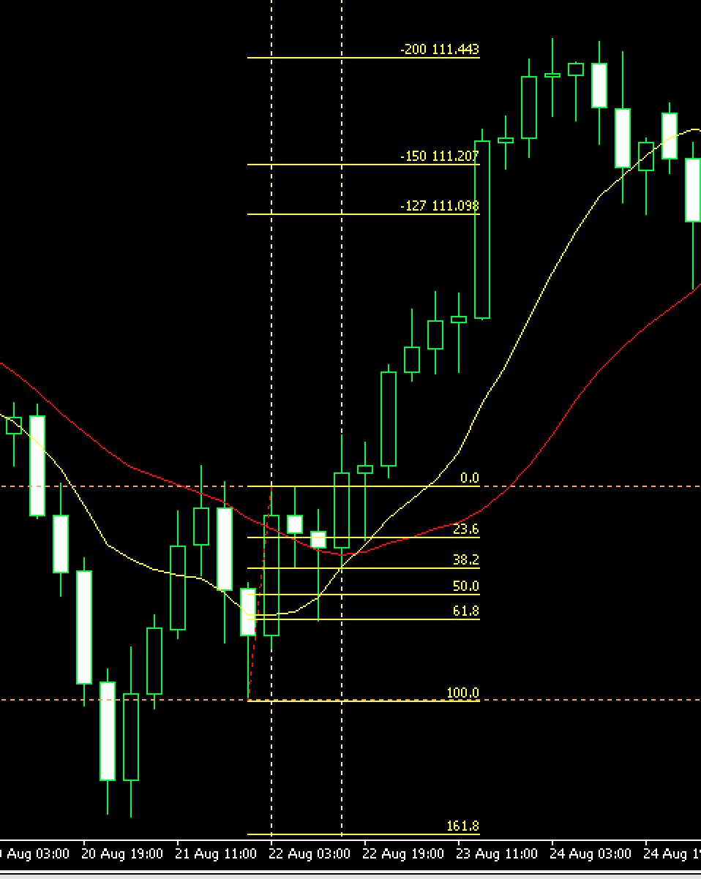
6

 | 反転のサインとしては綺麗なEBだと思う
 | 連続してEB、その後にPBもでてる
 | 10MAが突き抜けてる
 | ここは欲しいところです

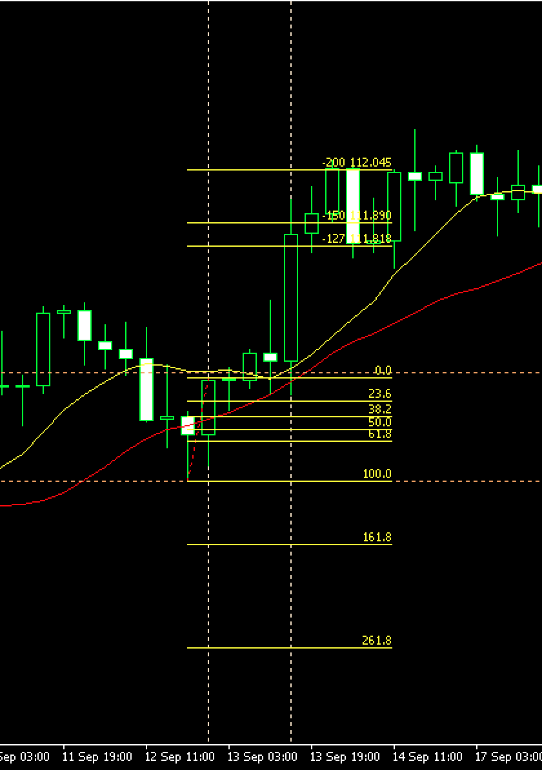
7

 | EB連続

